Tabelle1
Bitte zurück an: |  | Frau Vanessa Jotz
 |  | Jotz@mcn-nuernberg.de

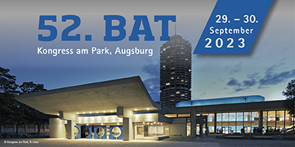 |  |  |  | Rechnungsanschrift (für alle unten aufgeführten Teilnehmer)

 |  |  |  | Klinik/Praxis:
 |  |  |  | Adresszusatz:
 |  |  |  | Abteilung:
 |  |  |  | Straße + Nr.:
 |  |  |  | PLZ + Stadt:
 |  |  |  | Land:
 |  |  |  | Ansprechpartner:
 |  |  |  | Telefonnummer für eventuelle Rückfragen:

Bitte beachten Sie, dass es sich bei folgenden Feldern um Pflichtfelder handelt! (ausgeschlossen: Privatanschrift, EFN und Mitgliedsnummer)

Anrede | Titel | Vorname | Nachname | persönliche E-Mail-Adresse (zwingend erforderlich) | Privatanschrift (freiwillig) | EFN (Einheitliche Fortbildungsnr. Ärzte) | Fachgebiet | Berufliche Stellung | Mitgliedsnummer DGAI/BDA (falls zutreffend) | Tages- oder Dauerausweis | Workshops, Satellitensymposien (Kurskürzel eintragen)
 |  |  |  |  |  |  |  | Pflege-/med-techn. Personal/ATA

